Formato PM_01 CGSC - PLAN
CONTRALORÍA GENERAL DE SANTIAGO DE CALI
FORMATO PM_01 CGSC - PLAN

Entidad auditada (1): EMPRESA DE DESARROLLO Y RENOVACIÓN URBANA EICE EDRU EICE
Nombre del ejercicio de fiscalizacion (2): AUDITORÍA FINANCIERA Y DE GESTIÓN A LA EMPRESA DE DESARROLLO Y RENOVACIÓN URBANA – EDRU E.I.C.E, VIGENCIA 2022
Tipo de ejercicio de fiscalización (3) |  | Auditoría financiera y de gestión
Fecha de suscripción (4): 6 diciembre 2023 |  | Vigencia PVCFT (5) | 2023

FORMULACIÓN DEL PLAN DE MEJORAMIENTO |  |  |  |  |  |  |  |  |  | AVANCE DEL PLAN DE MEJORAMIENTO
N° hallazgo (6) | Descripción de la condición y causa del hallazgo (7) | Connotación del hallazgo (8) | Macroproceso, criterio u otro (9) | Acción de Correctiva (10) | Meta (11) | Fuente de verificación (12) | Lugar de verificación (13) | Fecha terminación de la Actividad (14) | Responsable (Nombre y Cargo) (15) | Descripción del avance de la acción (16) | Fecha de Corte del Avance (17) | % de Avance (18)
1 | 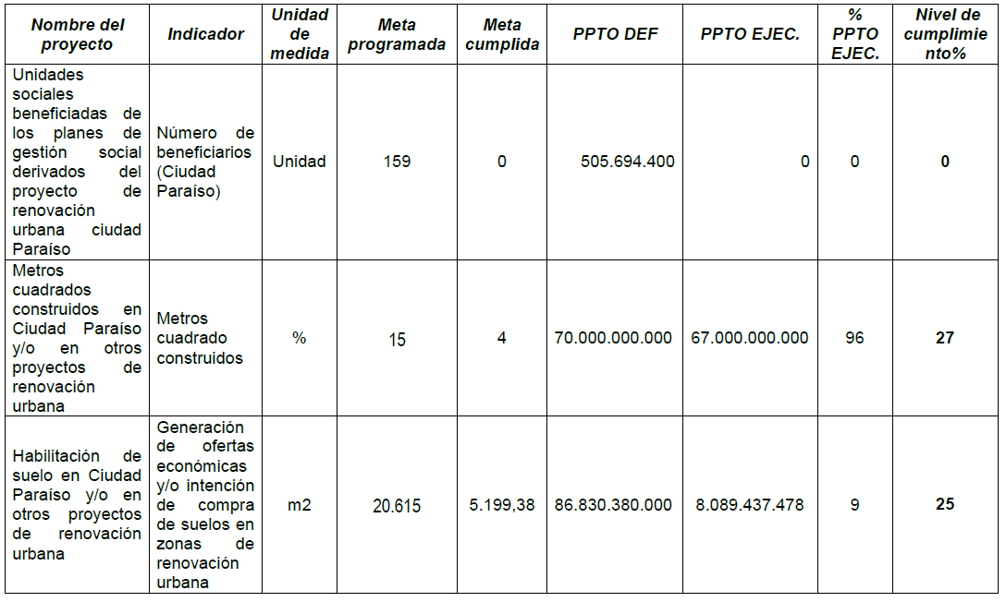 En la evaluación del Plan de Acción de la Empresa de Desarrollo y Renovación Urbana - EDRU EICE - Vigencia 2022, se evidenció un bajo nivel de cumplimento en las metas programadas en los proyectos que se detallan a continuación: El Artículo 3 de la Ley 152 de 1994 establece que el Plan de Acción es un instrumento de Gerencia Pública, que permite articular y dar cumplimiento a los objetivos, metas, estrategias y programas con el fin de asegurar la real ejecución de los Planes, Programas y Proyectos en la vigencia. La anterior situación se presentó, por debilidades de gestión administrativa, lo que impide satisfacer las necesidades requeridas por la comunidad del sector y ciudadanía en general. | Administrativa | Otro | La EDRU remitirá propuesta de indicadores a la Oficina de Planeación del DAP basado en un concepto técnico emitido por la oficina de planeación para la definición de metas hacer presentadas para su incorporación en el plan de desarrollo 2024 - 2027 a fin de asegurar una mejor ejecución en el nivel de cumplimiento | Documento propuesta de indicadores al plan de desarrollo 2024 - 2027 | Documento propuesta | EDRU | 30 de junio de 2024 | CARLOS ANDRÉS ARGOTY BOTERO , JEFE OFICINA ASESORA DE PLANEACIÓN o quien haga sus veces | la accion esta dentro de los tiempo para su terminacion | 2023-12-31 | 0%
2 | La Entidad mediante el Acuerdo N° 0536 de 2022 del Concejo Distrital de Santiago de Cali, modificó su naturaleza jurídica, el objeto social y la denominación, pasando de Empresa Municipal de Renovación Urbana – EMRU EIC, a Empresa de Desarrollo y Renovación Urbana, EDRU E.I.C.E; sin embargo, al realizar dicha modificación se omitió la actualización del Estatuto de Contratación adoptado mediante Resolución de Junta Directiva No. 20.15.1-001-2019 del 03 de diciembre de 2019. De acuerdo con lo establecido en la Ley 87 de 1993, Artículo 1ro se entiende por control interno el sistema integrado por el esquema de organización y el conjunto de los planes, métodos, principios, normas, procedimientos y mecanismos de verificación y evaluación adoptados por una entidad, con el fin de procurar que todas las actividades, operaciones y actuaciones, así como la administración de la información y los recursos, se realicen de acuerdo con las normas constitucionales y legales vigentes dentro de las políticas trazadas por la dirección y en atención a las metas u objetivos previstos. Así mismo, el Artículo 2do prevé que el diseño y el desarrollo del Sistema de Control Interno se orientará entre otros, al logro del siguiente objetivo fundamental: “h. Velar porque la entidad disponga de procesos de planeación y mecanismos adecuados para el diseño y desarrollo organizacional, de acuerdo con su naturaleza y características”. Situación causada por debilidades de control, que puede conllevar a que se presenten errores e inconsistencias en los actos administrativos, contratos y demás documentos producidos por la entidad en sus procesos contractuales. | Administrativa | Otro | Realizar una revisión y diagnóstico del Estatuto Interno de Contratación de la EDRU para determinar los aspectos a actualizar conforme al nuevo objeto social y actividades contenidas en el acuerdo 0536 del Concejo de Santiago de Cali Actualización del Estatuto Interno de Contratación de la EDRU | Documento revisado Estatuto actualizado | Informe de revisión Documento actualizado | EDRU | 30 de junio de 2024 | JEFE OFICINA ASESORA JURÍDICA LEIDY CAROLINA JACOME DIAZ o quien haga sus veces | se realizo la revisión y diagnóstico del Estatuto Interno de Contratación de la EDRU, mediante contrato PS 0420-2023 la accion esta dentro de los tiempo para su terminacion | 2023-12-31 | 100% 0%
3 | En los contratos suscritos por la Empresa de Desarrollo y Renovación Urbana - EDRU EICE en la vigencia 2022, objeto de evaluación en este ejercicio de control fiscal, que se relacionan a continuación, se evidenció que los informes de supervisión y los informes de actividades de los contratistas no se encuentran publicados en la plataforma SECOP I y II: listado en las tablas paginas 44 a 46 del informe final Las entidades estatales que por disposición legal cuenten con un régimen contractual excepcional al del Estatuto General de Contratación de la Administración Pública, aplicarán en desarrollo de su actividad contractual, acorde con su régimen legal especial, los principios de la función administrativa y de la gestión fiscal de que tratan los artículos 209 y 267 de la Constitución Política, respectivamente según sea el caso. En desarrollo de los anteriores principios, deberán publicar los documentos relacionados con su actividad contractual en el Sistema Electrónico para la Contratación Pública (SECOP II) o la plataforma transaccional que haga sus veces. Para los efectos, se entiende por actividad contractual los documentos, contratos, actos e información generada por oferentes, contratista, contratante, supervisor o interventor, tanto en la etapa precontractual, como en la contractual y la poscontractual. Situación causada por debilidades de seguimiento y control en la ejecución contractual, que dificultan el acceso a la información de la contratación realizada con recursos públicos, en tiempo real y de manera oficial. | Administrativa | Otro | Publicar en el Sistema Electrónico para la Contratación Pública (SECOP II) o la plataforma transaccional que haga sus veces, los informes de supervisión y los informes de actividades de los contratistas Definir un procedimiento para el cargue de información de la ejecución contractual. | 100% de los informes de supervisión y los informes de actividades de los contratistas están publicados en SECOP procedimiento adoptado | Informes de actividades de los contratistas en el SECOP Resolución de adopción | Plataforma SECOP EDRU | 30 de junio de 2024 | JEFE OFICINA ASESORA JURÍDICA LEIDY CAROLINA JACOME DIAZ o quien haga sus veces CARLOS ANDRES ARGOTY BOTERO , JEFE OFICINA ASESORA DE PLANEACIÓN o quien haga sus veces | la accion esta dentro de los tiempo para su terminacion la accion esta dentro de los tiempo para su terminacion | 2023-12-31 | 0% 0%
4 | 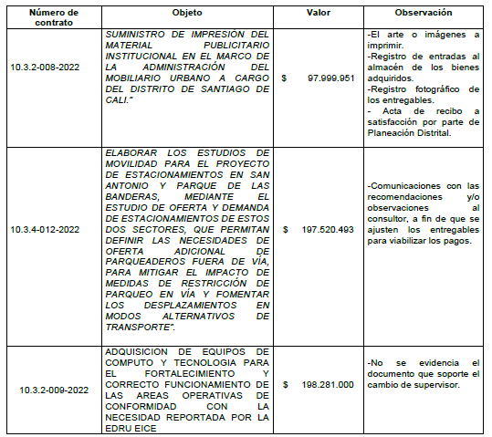 Al evaluar los expedientes de los contratos que se relacionan a continuación, se pudo verificar que en los mismos no reposaban los documentos soportes o evidencias de la ejecución contractual tales como: El formato designación de supervisión Código FO-GJ-05 Versión 02, contempla dentro de las funciones del supervisor: “6. Incorporar al expediente todos los documentos contractuales que se produzcan en desarrollo del contrato, para que haga parte de la gestión documental del expediente único de contratación con todos los documentos que se hayan emitido”; adicionalmente, conforme a lo dispuesto en el Artículo 22 de la Ley 594 de 2000, la gestión de documentación dentro del concepto de archivo total, comprende procesos tales como la producción o recepción, la distribución, la consulta, la organización, la recuperación y la disposición final de los documentos. Lo anterior por debilidades en las labores de supervisión, al no asegurar la oportunidad y confiabilidad de la información de los expedientes y de sus registros, que dificultan la consulta oportuna por parte del ente de control y de la comunidad en general. | Administrativa | Otro | Mejorar en la disposición final de los documentos soportes o evidencias de la ejecución contractual, y documento que soporte el cambio de supervisor (cuando aplique) | Que los contratos en la gestión documental queden con un único expediente Realizar el procedimiento para la documentación técnica, financiera, administrativa y jurídica de la ejecución contractual en el expediente único | Expediente único de contratación Resolución de adopción | EDRU | 30 de junio de 2024 | JEFE OFICINA ASESORA JURÍDICA LEIDY CAROLINA JACOME DIAZ o quien haga sus veces IVÁN MAURICIO TORRES MURILLO SECRETARIO GENERAL o quien haga sus veces CARLOS ANDRÉS ARGOTY BOTERO JEFE OFICINA ASESORA DE PLANEACIÓN o quien haga sus veces LUCERO MESA NARANJO JEFE OFICINA ASESORA FINANCIERA o quien haga sus veces | la accion esta dentro de los tiempo para su terminacion la accion esta dentro de los tiempo para su terminacion | 2023-12-31 | 0% 0%

 | RAQUEL GARAVITO CHAPAVAL
 | Nombre y firma del Representante Legal del Sujeto de Vigilancia de Control Fiscal.

 | RAQUEL GARAVITO CHAPAVAL
 | Nombre y firma del Ordenador del Gasto del Punto de Control

